Isolatie
Isolatie

Woningen

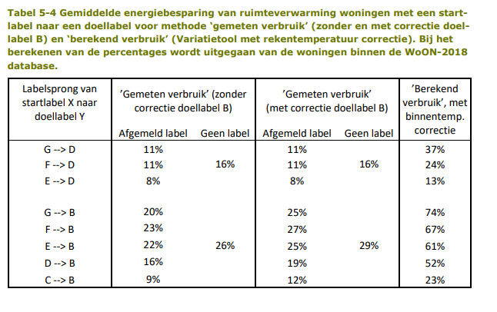
Data woningen, emissiefactoren, scenarios |  |  |  | Labelsprong energiereductie |  |  |  | Gemiddelde aardgasverbruik woningen per label (m3 gas per 100 m2)
Indicator | Hoeveelheid | Eenheid |  | Naar | Van | Energiereductie |  | https://www.businessinsider.nl/gas-prijsplafond-jetten-in-huizen-energielabel-kosten/
aantal woningen met label D of C | 97500 |  |  | D | G | 37.00% |  | Energielabel | A | B | C | D | E | F | G
aantal woningen met label E,F,G | 90000 |  |  |  | F | 24.00% |  | Appartement | 860 | 1020 | 1170 | 1340 | 1400 | 1420 | 1460
totaal aantal woningen 2021 | 601096 |  |  |  | E | 13.00% |  | Hoekwoning | 870 | 1110 | 1220 | 1320 | 1410 | 1460 | 1490
Aardgasgebruik woningen | 664.7 | miljoen m3 |  |  | Gemiddeld (G, F, E) | 24.67% |  | 2-onder-1-kapwoning | 850 | 1080 | 1240 | 1340 | 1410 | 1440 | 1440
Emissiefactor Aardgas Kg CO2-eq/Nm3 (WTW) Totaal | 2.079 | kt/miljoen m3 |  | B | G | 74.00% |  | Tussenwoning | 800 | 980 | 1070 | 1170 | 1250 | 1290 | 1300
Raming | C/D woningen naar B, E/F/G woningen naar D |  |  |  | F | 67.00% |  | Vrijstaande woning | 910 | 1060 | 1190 | 1310 | 1370 | 1420 | 1400
Ambitieus | C/D/E/F/G woningen naar B |  |  |  | E | 61.00% |  | Gemiddeld | 858 | 1050 | 1178 | 1296 | 1368 | 1406 | 1418
 |  |  |  |  | Gemiddeld (G, F, E) | 67.33% |  |  |  |  | Gemiddeld C/D |  | Gemiddeld E/F/G
 |  |  |  |  | D | 52.00% |  |  |  |  | 1237 |  | 1397.3
 |  |  |  |  | C | 23.00%
 |  |  |  |  | Gemiddeld (D, C) | 37.50%

 | Aantal woningen die geisoleerd worden |  |  |  | Raming |  |  | Ambitieus |  |  | Raming | Ambitieus | Raming | Ambitieus
 | Aantal D/C woningen (niet geisoleerd) | Aantal E/F/G woningen (niet geisoleerd) | Aantal voormalige D/C woningen (geisoleerd) | Aantal voormalige E/F/G woningen (geisoleerd) | Aardgasgebruik (voormalige en huidige) D/C woningen (m3) | Aardgasgebruik (voormalige en huidige) E/F/G woningen (m3) | Totaal aardgasverbruik van (voormalige en huidige) C/D/E/F/G (m3) | Aardgasgebruik (voormalige en huidige) D/C woningen (m3) | Aardgasgebruik (voormalige en huidige) E/F/G woningen (m3) | Totaal aardgasverbruik van (voormalige en huidige) C/D/E/F/G (m3) | Aardgasreductie (miljoen m3) | Aardgasreductie (miljoen m3) | Impact reductie (kt CO2-eq.) | Impact reductie (kt CO2-eq.)
2020 | 97500 | 90000 | 0 | 0 | 120607500 | 125760000 | 246367500 | 120607500 | 125760000 | 246367500 | 0.0 | 0.0 | 0.0 | 0.0
2021 | 87750 | 81000 | 9750 | 9000 | 116084719 | 122657920 | 238742639 | 116084718.8 | 117292160 | 233376879 | 7.6 | 13.0 | 15.9 | 27.0
2022 | 78000 | 72000 | 19500 | 18000 | 111561938 | 119555840 | 231117778 | 111561937.5 | 108824320 | 220386258 | 15.2 | 26.0 | 31.7 | 54.0
2023 | 68250 | 63000 | 29250 | 27000 | 107039156 | 116453760 | 223492916 | 107039156.3 | 100356480 | 207395636 | 22.9 | 39.0 | 47.6 | 81.0
2024 | 58500 | 54000 | 39000 | 36000 | 102516375 | 113351680 | 215868055 | 102516375 | 91888640 | 194405015 | 30.5 | 52.0 | 63.4 | 108.0
2025 | 48750 | 45000 | 48750 | 45000 | 97993594 | 110249600 | 208243194 | 97993593.75 | 83420800 | 181414394 | 38.1 | 65.0 | 79.3 | 135.0
2026 | 39000 | 36000 | 58500 | 54000 | 93470813 | 107147520 | 200618333 | 93470812.5 | 74952960 | 168423773 | 45.7 | 77.9 | 95.1 | 162.0
2027 | 29250 | 27000 | 68250 | 63000 | 88948031 | 104045440 | 192993471 | 88948031.25 | 66485120 | 155433151 | 53.4 | 90.9 | 111.0 | 189.1
2028 | 19500 | 18000 | 78000 | 72000 | 84425250 | 100943360 | 185368610 | 84425250 | 58017280 | 142442530 | 61.0 | 103.9 | 126.8 | 216.1
2029 | 9750 | 9000 | 87750 | 81000 | 79902469 | 97841280 | 177743749 | 79902468.75 | 49549440 | 129451909 | 68.6 | 116.9 | 142.7 | 243.1
2030 | 0 | 0 | 97500 | 90000 | 75379688 | 94739200 | 170118888 | 75379687.5 | 41081600 | 116461288 | 76.2 | 129.9 | 158.5 | 270.1

Utiliteitsbouw

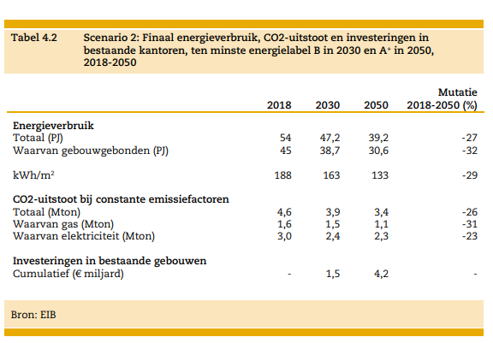
Kengetallen utiliteitsgebouwen, emissiefactoren, scenarios |  |  |  |  |  |  | EBI rapport | https://www.eib.nl/pdf/Verduurzaming%20van%20de%20kantorenvoorraad_web.pdf
Aardgasverpruik Utrecht utiliteitsgebouwen | 248.7 | miljoen m3 |  |  |  |  | Scenario 2 | Kantoren (NL totaal)
Emissiefactor Aardgas Kg CO2-eq/Nm3 (WTW) Totaal | 2.079 | kt/miljoen m3 |  |  |  |  | Jaar | 2018 | 2030 | 2050
Raming | 6.25% | Energiereductie totaal (Alle gebouwen energielabel B of hoger) |  |  |  |  | Emissies Mton | 1.6 | 1.5 | 1.1
Ambitieus | 31.25% | Energiereductie totaal (Alle gebouwen energielabel A+ of hoger) |  |  |  |  | Verandering van 2018 |  | 6.25% | 31.25%

 | Aardgasgebruik (miljoen m3) |  | Reductie aardgasgebruik (miljoen m3) |  | Emissies aardgasgebruik (kt CO2-eq.) |  | Reductie emissies aardgasgebruik (kt CO2-eq.)
 | Raming | Ambitieus | Raming | Ambitieus | Raming | Ambitieus | Raming | Ambitieus
2020 | 248.7 | 248.7 | 0 | 0 | 517.0473 | 517.0473 | 0 | 0
2030 | 233.16 | 170.98 | 15.54 | 77.72 | 484.7 | 355.5 | 32.3 | 161.6

Warmtepompen woningen
Warmtepompen (Woningen)

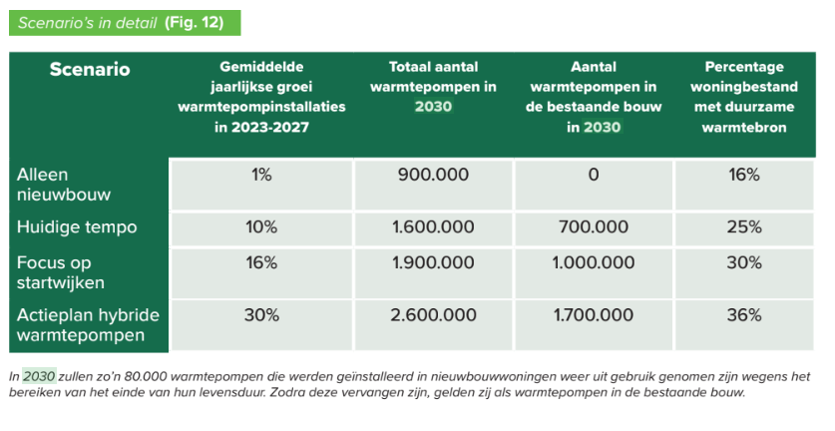
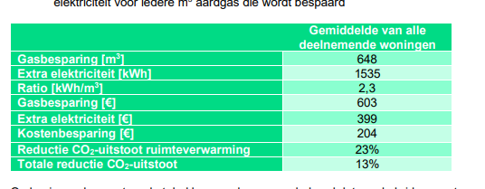
Data woningen, emissiefactoren, scenarios |  |  |  | https://www.duurzaamverwarmd.nl/trendrapport/ |  |  |  |  | https://www.installatiemonitor.nl/wp-content/uploads/2022/02/Eindrapportage-Installatiemonitor-v2.1.pdf
Totaal aantal warmtepompen Nederland (2021) CBS | 1063324
Woningen in Utrecht van totaal Nederland | 7.50%
Aantal huishoudens in Utrecht (2021) | 601096
Totaal aantal warmtepompen Nederland actieplan hybride warmtepompen | 2600000
Gemiddelde gasbesparing per warmtepomp | 648 | m3
Gemiddelde extra elektriciteit nodig per warmtepomp | 1535 | kWh
Emissiefactor Aardgas Kg CO2-eq/Nm3 (WTW) Totaal | 2.079 | kt/miljoen m3
Emissiefactor Stroom onbekend | 0.337 | Kg CO2-eq / KWh

 | Aantal warmtepompen |  | Gasbesparing (m3) |  | Extra electriciteit (kWh) |  | Emissiereductie besparing gas (kt) |  | Emissies extra electriciteit (kt) |  | Netto reductie emissies (kt) |  | Netto reductie emissies nieuwe warmtepompen vanaf 2021 (kt)
 | Raming | Ambitieus | Raming | Ambitieus | Raming | Ambitieus | Raming | Ambitieus | Raming | Ambitieus | Raming | Ambitieus | Raming | Ambitieus
2021 | 79749 | 79749 | 51677546.4 | 51677546.4 | 122415175.5 | 122415175.5 | 107.4 | 107.4 | 41.3 | 41.3 | 66.2 | 66.2 | 0.0 | 0.0
2030 | 195000 | 300548 | 126360000 | 194755104 | 299325000 | 461341180 | 262.7 | 404.9 | 100.9 | 155.5 | 161.8 | 249.4 | 95.6 | 183.2

Plantaardig dieet
Plantaardig dieet
 |  |  |  |  |  |  |  |  |  |  |  |  | https://eatforum.org/content/uploads/2019/07/EAT-Lancet_Commission_Summary_Report.pdf
Data |  |  |  |  |  | Emissieregistratie data GWP100 (AR6) kiloton CO2-eq
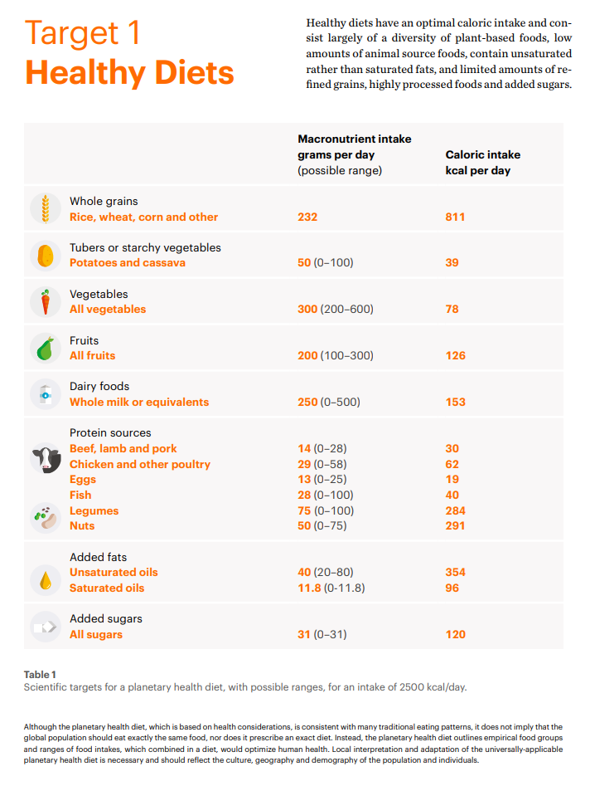
Aantal inwoners Utrecht | 1,365,513 |  |  |  |  | Jaar | Landbouwhuisdieren - pluimvee | Landbouwhuisdieren - rundvee | Landbouwhuisdieren - varkens
Gemiddelde vleesconsumptie NL per persoon per jaar | 76.1 | kg |  |  |  | 2020 | 2.35356869 | 594.9173779 | 47.18256621
Geschatte vleesconsumptie Utrecht | 103,915,539 | kg
Raming: reductie vleesconsumptie | 8.00%
Ambitieus | EAT Lancet aanbevelingen |  |  |  |  | CBS: Vleesproductie; aantal slachtingen en geslacht gewicht per diersoort, Totaal Nederland 2020
 |  |  |  |  |  | Onderwerp | Totaal volwassen runderen | Varkens (totaal) | Vleeskuikens | Overige kippen | Totaal kippen
 | Varkensvlees | Pluimvee | Rundvlees | Totaal |  | Aantal slachtingen x 1000 | 529.8 | 16666.1 | 577878 | 19651.5 | 597529.5
Gewicht dieren in Utrecht (kg) | 24323222.14 | 3867713.674 | 69633053.66 | 97,823,989 |  | Geslacht gewicht (1000 kg) | 180089 | 1661645 | 953499 | 42251 | 995750
Emissiefactor Utrecht (kiloton CO2-eq per kg vlees) | 1.939815619E-06 | 6.08516785E-07 | 8.543606041E-06 |  |  | kg per dier | 339.9188373 | 99.70208987 | 1.650000519 | 2.150013994 | 1.66644492
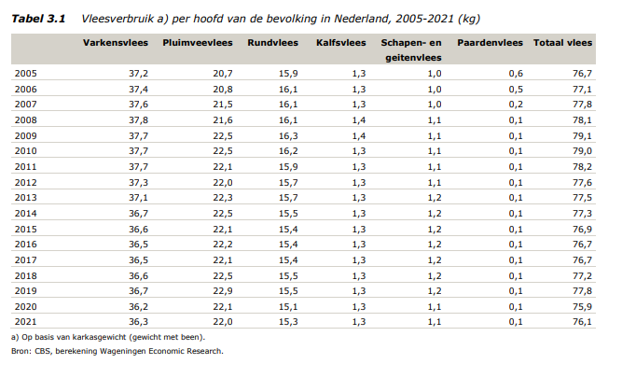
Vleesconsumptie kg/p/j (CBS) | 36.3 | 22 | 15.3 | 74
Aandeel van vleesconsumptie, huidig (%) | 49.32% | 29.89% | 20.79%
Vleesconsumptie kg/p/j (geschat, alleen varkensvlees, pluimvee en rundvlees) | 37.5 | 22.7 | 15.8 | 76 |  | CBS Landbouw; gewassen, dieren en grondgebruik naar regio Regio's: Utrecht (PV)
Totale huidige vleesconsumptie Utrecht (kg) | 51,251,822 | 31,061,710 | 21,602,007 | 103,915,539 |  |  | Graasdieren|Aantal dieren|Rundvee|Rundvee, totaal | Hokdieren|Aantal dieren|Varkens|Varkens, totaal | Hokdieren|Aantal dieren|Kippen|Kippen, totaal
Lancet aanbevolen vleesconsumptie (g/dag/persoon) | 7 | 29 | 7 | 43 |  | 2020 | 204852 | 243959 | 2320937
Aandeel van vleesconsumptie, Lancet (%) | 16.28% | 67.44% | 16.28%
Lancet aanbevolen vleesconsumptie per persoon per jaar (kg) | 2.555 | 10.585 | 2.555 | 16
Totaal vleesconsupmtie Utrecht, volgens Lancet (kg) | 3,488,886 | 14,453,955 | 3,488,886 | 21,431,727
Huidige emissies vleesconsumptie Utrecht (kiloton Co2-eq) | 99.4 | 18.9 | 184.6 | 303
Emissies Lancet dieet vleesconsumptie (kiloton Co2-eq) | 6.8 | 8.8 | 29.8 | 45

Gewogen gemiddeld emissiefactor vleesconsumptie Utrecht (kiloton CO2-eq per kg vlees) | 2.914671857E-06 | kiloton CO2-eq per kg vlees

 | Vleesconsumptie (kg per persoon per jaar) |  |  |  | Vleesconsumptie Utrecht totaal (kg) |  |  |  | Impact totaal vleesconsumptie (kiloton CO2-eq) |  | Impact reductie vleesconsumptie (kiloton CO2-eq)
 | Raming | Ambitieus, varkens | Ambitieus, pluimvee | Ambitieus, rundvlees | Raming | Ambitieus, varkens | Ambitieus, pluimvee | Ambitieus, rundvlees | Raming | Ambitieus | Raming | Ambitieus
Huidig | 76.1 | 37.5 | 22.7 | 15.8 | 103915539.3 | 51251821.7 | 31061710.1 | 21602007.5 | 302.9 | 302.9 | 0.0 | 0.0
2030 | 70.0 | 2.6 | 10.6 | 2.6 | 95602296.2 | 3488885.7 | 14453955.1 | 3488885.7 | 278.6 | 45.4 | 24.2 | 257.5

 | Aandeel van vleesconsumptie, huidig (%) | Totale huidige vleesconsumptie Utrecht (kg) | Aantal dieren (huidige vleesconsumptie) | Huidig aantal dieren in Utrecht | Reductie vleesconsumptie raming (kg) | Reductie aantal dieren, Raming | Reductie dieren in Utrecht, Raming | Reductie vleesconsumptie, Ambitieus (kg) | Reductie aantal dieren, Ambitieus | Reductie dieren in Utrecht, Ambitieus
Varkensvlees | 49.32% | 51,251,822 | 514,050 | 243,959 | 4,100,146 | 41,124 | 17% | 47,762,936 | 479,057 | 196%
Pluimvee | 29.89% | 31,061,710 | 18,639,506 | 2,320,937 | 2,484,937 | 1,491,160 | 64% | 16,607,755 | 9,965,979 | 429%
Rundvlees | 20.79% | 21,602,007 | 63,550 | 204,852 | 1,728,161 | 5,084 | 2% | 18,113,122 | 53,287 | 26%

 | Aantal dieren consumptie Utrecht (huidig) | Aantal dieren productie Utrecht (huidig) | Vleesconsumptie/vleesproductie in Utrecht (huidig)
Varkensvlees | 514,050 | 255,127 | 201%
Pluimvee | 18,639,506 | 2,099,518 | 888%
Rundvlees | 63,550 | 205,963 | 31%

Monovergisters
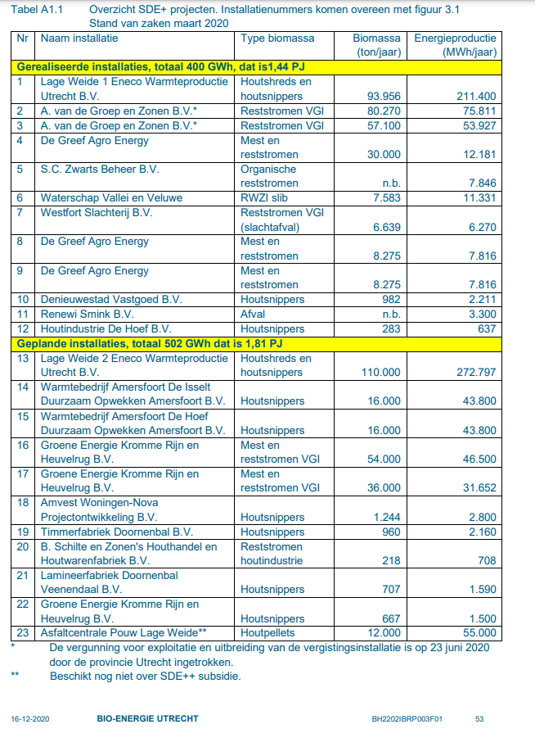
Monovergisters

Data en omrekenfactoren |  |  |  |  | Directe emissies, intensief system
Vermeden emissies van monovergisting per ton mest | 0.093596 | ton CO2-eq. |  |  | Bron: Gollenbeek et al. 2022 |  | https://research.wur.nl/en/publications/berekeningen-emissies-en-economie-voor-verschillende-scenarios-vo
TWh --> PJ conversie factoor | 3.6
SDE+ projecten: ton mest/MWh | 1.1361213 | ton mest/MWh |  |  | Mest in stal per jaar | 9004 | ton
Ambitieus: energieopwek vergistinginstallaties | 1.3 | PJ
 |  |  |  |  |  | Methaan CH4 (ton per jaar) |  |  |  |  | N2O (ton per jaar
SDE+ projecten Utrecht |  |  |  |  |  | Stal | Opslag op boerderij | Vergister | Opslag na vergisting | Totaal ton CH4 | Stal | Opslag op boerderij | Opslag na vergisting | Aanwending | Totaal ton N2O
Gerealiseerde installaties | Biomassa ton/jaar | Vermeden emissies kiloton (CO2-eq.) | MWh/jaar |  | Scenario 1 (geen vergister) | 39.5 | 7.5 | 0 | 0 | 47 | 0.14 | 0.02 | 0 | 0.64 | 0.8
De Greef Agro Energy | 8275 | 0.7745083852 | 7816 |  | Scenario 6 (vergister) | 2.7 | 0 | 4.4 | 1.2 | 8.3 | 0.09 | 0 | 0.04 | 0.83 | 0.96
De Greef Agro Energy | 8275 | 0.7745083852 | 7816
Totaal gerealiseerde installaties | 16550 | 1.54901677 | 15632
 |  |  |  |  |  | Methaan CH4 (ton per ton mest) |  |  |  |  | N2O (ton per ton mest)
Geplande installaties | Biomassa ton/jaar | Vermeden emissies kiloton (CO2-eq.) | MWh/jaar |  |  | Stal | Opslag op boerderij | Vergister | Opslag na vergisting | Totaal ton CH4/ton mest | Stal | Opslag op boerderij | Opslag na vergisting | Aanwending | Totaal ton N2O/ton mest
Groene energie kromme rijn en heuvelrug | 54000 | 5.054193692 | 46500 |  | Scenario 1 (geen vergister) | 0.004387 | 0.000833 | 0 | 0 | 0.005220 | 0.000016 | 0.000002 | 0 | 0.000071 | 0.000089
Groene energie kromme rijn en heuvelrug | 36000 | 3.369462461 | 31652 |  | Scenario 6 (vergister) | 0.000300 | 0 | 0.000489 | 0.000133 | 0.000922 | 0.000010 | 0 | 0.000004 | 0.000092 | 0.000107
Totaal geplande installaties | 90000 | 8.423656153 | 78152

 |  |  |  |  |  | Totaal CO2-eq. van methaan en N2O
 | Biomassa ton/jaar | Vermeden emissies kiloton (CO2-eq.) | energie/jaar |  |  | Totaal ton CO2-eq van methaan per ton mest | Totaal ton CO2-eq van N2O per ton mest | Totaal ton CO2-eq per ton mest
Raming: gerealiseerd + geplande installaties | 106550 | 10.0 | 93784 | MWh | Scenario 1 (geen vergister) | 0.120058 | 0.026299 | 0.146357
 |  |  | 0.093784 | TWh | Scenario 6 (vergister) | 0.021202 | 0.031559 | 0.052761
 |  |  | 0.3376224 | PJ

 | Biomassa ton/jaar | Vermeden emissies kiloton (CO2-eq.) | MWh/jaar
Ambitieus | 410,266.03 | 38.4 | 361111.1111 | MWh

